Worksheet
 | Alklima B.V.
 | Van Hennaertweg 29
 | 2952 CA Alblasserdam
 | NEDERLAND
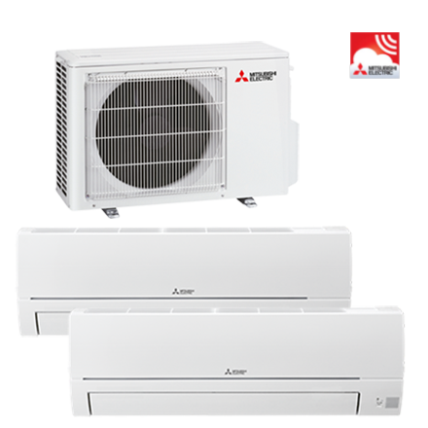
Code | WDXH-HA40 VFK
Product | Duo Multisplit basis wandunit incl.WiFi (MXZ-HA & HR-VFK)

Vermogen & prestaties
Naam |  | Waarde | Eenheid
Koelcapaciteit totaal |  | 1.10 - 4.30 | kW
SEER (koeling) |  | 8.12
Energie-efficiëntieklasse koelen |  | A++
Jaarlijks energieverbruik koelen (Hce=350 uur - vollast) |  | 172 | kWh
Verwarmingscapaciteit totaal |  | 1.00 - 4.70 | kW
Verwarmingscapaciteit bij -10 graden |  | 2.4 | kW
SCOP bij gemiddelde omstandigheden |  | 4.3
Energie-efficiëntieklasse ruimteverwarming bij gemiddelde omstandigheden |  | A+

Elektrische gegevens
Naam |  | Waarde | Eenheid
Nominaal opgenomen vermogen (koelen/verwarmen) |  | 0.00 - 1.05 / 0.00 - 0.91 | kW
Maximaal opgenomen vermogen |  | 2.5 | kW
Maximale stroomsterkte (MCA) |  | 12.2 | A
Afzekering apparaat |  | 15 | A
Aansluiting voeding |  | Op buiten-unit
Bekabeling tussen buiten- en binnen-unit |  | 4x 1,5mm²
Voeding, fase & frequentie buitendeel |  | 230V / 1~N+a / 50 Hz
Voeding, fase & frequentie BC controller |  | 230V / 1~N+a / 50 Hz

Technische gegevens
Naam |  | Waarde | Eenheid
Type koudemiddel (GWP) |  | R32 (675)
Koudemiddelinhoud |  | 0.9 | kg
Max. hoogteverschil |  | 15 | m
Luchtdebiet buitendeel |  | 2010 | m3/h
Bedrijfstemperatuur koelen (Dry Bulb) |  | -10.00 - 46.00 | °C
Bedrijfstemperatuur verwarmen (Wet Bulb) |  | -15.00 - 24.00 | °C
Min. leidinglengte per circuit |  | 0 | m
Max. leidinglengte per circuit |  | 20 | m
Max. leidinglengte totaal |  | 30 | m
Aantal binnenunits totaal |  | 2

Geluidsprestaties
Naam |  | Waarde | Eenheid
Geluidsdrukniveau binnenunit koelen |  | 21.00 - 43.00 | dB(A)
Geluidsdrukniveau binnenunit verwarmen |  | 21.00 - 43.00 | dB(A)
Geluidsvermogenniveau binnenunit |  | 57 | dB(A)
Geluidsdrukniveau buitenunit koelen |  | 44 | dB(A)
Geluidsdrukniveau buitenunit verwarmen |  | 50 | dB(A)
Geluidsvermogenniveau buitenunit |  | 59 | dB(A)

Afmetingen & aansluitingen
Naam |  | Waarde | Eenheid
Nom. diameter vloeistofleiding |  | 1/4"
Afmetingen binnen-unit (HxBxD) |  | 280 x 838 x 228 | mm
Gewicht binnenunit |  | 8.5 | kg
Afmetingen buiten-unit (HxBxD) |  | 550 × 800 × 285 | mm
Gewicht buitenunit |  | 37 | kg
Aantal zuigleidingen, diameter 3/8" |  | 2
Aantal zuigleidingen, diameter 5/8" |  | 0

Uitvoering & werking
Naam |  | Waarde | Eenheid
Werkingsprincipe |  | Koelen en verwarmen
Model (binnenunit) |  | Wand (hoog)
Kleur binnenunit |  | Wit
Inverter gestuurd |  | Ja
Met draadloze afstandsbediening |  | Ja
Met afstandsbediening |  | Nee
Met klokprogramma/timer |  | Nee
Met luchtzuiveringsfilter |  | Ja
Met geurfilter |  | Nee

Overige gegevens
Naam |  | Waarde | Eenheid
Aantal zuigleidingen, diameter 1/2" |  | 0

